Sayfa2
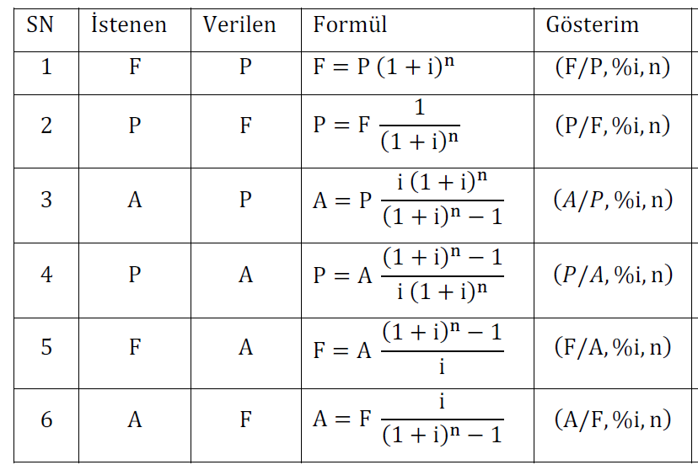
İSTENEN | VERİLEN | P | i | n | HESAP (F)
F | P |  |  |  | -

İSTENEN | VERİLEN | F | i | n | HESAP (P)
P | F |  |  |  | -

İSTENEN | VERİLEN | P | i | n | HESAP (A)
A | P |  |  |  | #DIV/0!

İSTENEN | VERİLEN | A | i | n | HESAP (P)
P | A |  |  |  | #DIV/0!

İSTENEN | VERİLEN | A | i | n | HESAP (F)
F | A |  |  |  | #DIV/0!

İSTENEN | VERİLEN | F | i | n | HESAP (A)
A | F |  |  |  | #DIV/0!

